상품제안서
레트로 우드 블루투스스피커 | 상품코드: F18702

 |  |  |  |  |  |  | 02-412-0044 | www.easy1.co.kr
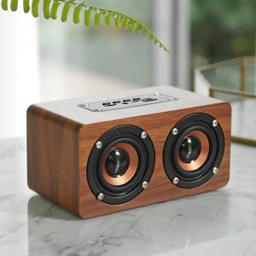

【상세/제작정보】 | <p>블루투스 5.0 제품으로 다양한 기기 호환 가능 / 나무바디사용으로 맑고 선명한 음질 제공</p><p>실리콘 논슬립패드로 미끄럼방지 / 듀얼베이스와 딥베이스의 설계 / 야외 활동 시에도 문제없는 고출력 사운드</p><p> 핸즈프리 통화 기능 / 라디오 가능 / AUX로 전면 스피커 출력 가능 / TF 카드에 노래를 넣어두고 블루투스 연결없이 편리하게 사용 </p>

【인쇄/포장옵션】 | 레이저 / 포장지포장

【공급단가】 | 수량 | 100~ | 300~ | 500~ | 1,000~ | 3,000~
*VAT별도 | 단가 | 21,960원 | 21,150원 | 20,340원 | 19,520원 | 19,030원

【상품 URL】 | https://dev.easy1.co.kr:443/src/goods_detail.php?gdno=18702

